상품제안서
KC인증 USB무드등가습기(전구)-고품질 | 상품코드: F24885

 |  |  |  |  |  |  | 02-412-0044 | www.easy1.co.kr
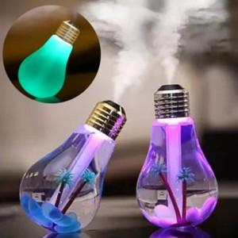

【상세/제작정보】 | 가습기기능 무드등 인테리어 효과

【인쇄/포장옵션】 | 실크 / 포장지포장

【공급단가】 | 수량 | 100~ | 300~ | 500~ | 1,000~ | 3,000~
*VAT별도 | 단가 | 7,640원 | 7,510원 | 7,320원 | 7,190원 | 7,000원

【상품 URL】 | https://dev.easy1.co.kr:443/src/goods_detail.php?gdno=24885

